Hoja1
Lista 19 | Sucesores de Brovelli y Cia. S.R.L. |  |  |  | 11 336666121 | 2025-11-11 | info@brovelli.com.ar
 |  |  |  |  | 4644-5225

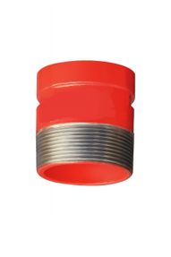
 |  | CODIGO | MEDIDA | DESCRIPCION | PRECIOS NETOS
 |  |  |  |  |  |  | Transicionón ranura rosca
 |  | DUCCO40032 | 11/4" | CUPLA RANURADA 11/4" | 18,343.69

 |  | DUCCO40040 | 11/2" | CUPLA RANURADA 11/2" | 19,173.31 |  |  | Largo
 |  |  |  |  |  |  |  | A Elección
 |  | DUCCO40050 | 2" | CUPLA RANURADA 2" | 22,768.30
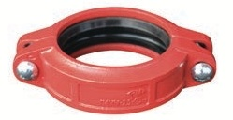
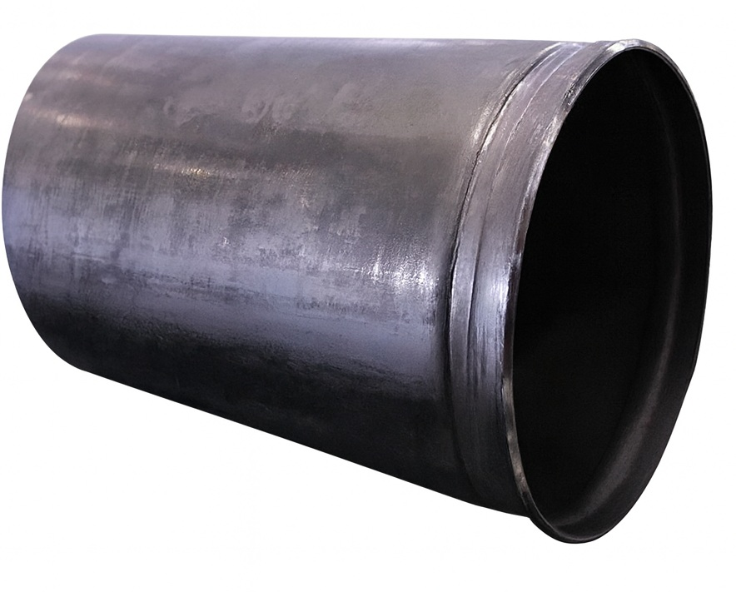
 |  | DUCCO40073 | 21/2" | CUPLA RANURADA 73 MM | 23,874.46
 |  |  | 73 mm.
 |  | DUCCO40076 | 21/2" | CUPLA RANURADA 76MM | 23,874.46
 |  |  | 76mm.
 |  | DUCCO40080 | 3" | CUPLA RANURADA 3" | 28,806.05

 |  | DUCCO40100 | 4" | CUPLA RANURADA 4" | 36,318.67

 |  | DUCCO40168 | 6" | CUPLA RANURADA 6" | 66,922.22

 |  | DUCCO40219 | 8" | CUPLA RANURADA 8" | 103,701.79 |  | Ranuramos caños largos a su eleccón
 |  |  |  |  |  |  | de ambos extemos
 |  | DUCCO40273 | 10" | CUPLA RANURADA 10" | 248,884.30
 |  |  |  |  |  |  | En ambos casos solicitar cotización
 |  |  |  | SOLICITAR DESCUENTO |  |  | Proveemos tambien caño negro
 |  |  |  | POR CANTIDAD |  |  | ranurado hasta 6,40 Mts de largo

